Arkusz1
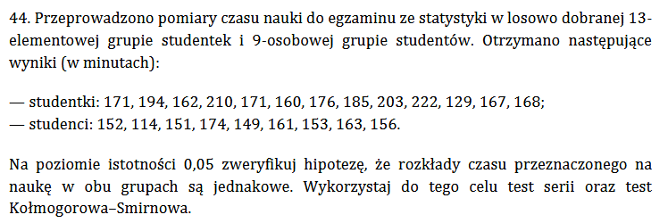
zad1
studentki |  | studenci
171 | K | 152 | M | czas | oznaczenie
194 | K | 114 | M | 114 | M | 1
162 | K | 151 | M | 129 | K | 2
210 | K | 174 | M | 149 | M | 3
171 | K | 149 | M | 151 | M
160 | K | 161 | M | 152 | M
176 | K | 153 | M | 153 | M
185 | K | 163 | M | 156 | M
203 | K | 156 | M | 160 | K | 4
222 | K |  |  | 161 | M | 5
129 | K |  |  | 162 | K | 6
167 | K |  |  | 163 | M | 7
168 | K |  |  | 167 | K | 8 |  | alfa/2 | 0.025 | 1-alfa/2 | 0.975
 |  |  |  | 168 | K |  |  | Rmin | 6 | Rmax | 16
 |  |  |  | 171 | K
 |  |  |  | 171 | K
 |  |  |  | 174 | M | 9
 |  |  |  | 176 | K | 10
 |  |  |  | 185 | K
 |  |  |  | 194 | K
 |  |  |  | 203 | K
 |  |  |  | 210 | K
 |  |  |  | 222 | K

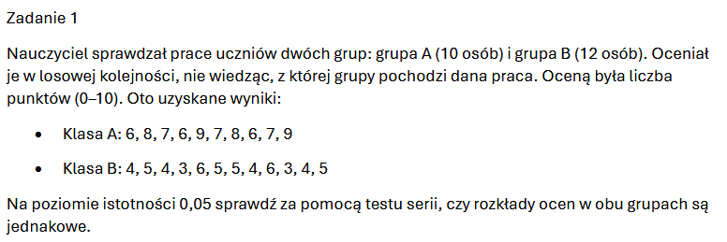
zad1
A |  | B
6 | A | 4 | B
8 | A | 5 | B
7 | A | 4 | B
6 | A | 3 | B
9 | A | 6 | B
7 | A | 5 | B | alfa/2 | 0.025 |  | 1-alfa/2 | 0.975
8 | A | 5 | B | Rmin | 7 |  | Rmax | 16
6 | A | 4 | B
7 | A | 6 | B | 3 | B | 1
9 | A | 3 | B | 3 | B
 |  | 4 | B | 4 | B
 |  | 5 | B | 4 | B
 |  |  |  | 4 | B
 |  |  |  | 4 | B
 |  |  |  | 5 | B
 |  |  |  | 5 | B
 |  |  |  | 5 | B
 |  |  |  | 5 | B
 |  |  |  | 6 | A | 2
 |  |  |  | 6 | A
 |  |  |  | 6 | A
 |  |  |  | 6 | B | 3
 |  |  |  | 6 | B
 |  |  |  | 7 | A | 4
 |  |  |  | 7 | A
 |  |  |  | 7 | A
 |  |  |  | 8 | A
 |  |  |  | 8 | A
 |  |  |  | 9 | A
 |  |  |  | 9 | A

zad33
n | 16
s | 0.67
a | 0.05

X2 | 26.934

Z | 24.99579014 | s

